Plano de Ensino
PLANO DE ENSINO
Curso: |  | Internet das Coisa |  | Docente : Wellington Martins |  | Aprovação : |  | Turma:
 |  |  |  | Data : 26/07/2026 |  | Data: / / 2026
Unidade Curricular: |  | Internet das Coisa |  | Carga Horária Presencial:75 horas (100 aulas) |  | Assinatura e Carimbo
 |  |  |  | Carga Horária Não-Presencial:0
Objetivo: |  | Desenvolver capacidades técnicas e socioemocionais necessárias à implementação de soluções com tecnologias de IoT para a integração de sistemas, por meio de sensores, atuadores e aplicações de interfaces gráficas. |  | Carga Horária Total: 75 horas

Plano de Aula e Cronograma
Data | Aulas | Capacidades | Conhecimentos | Estratégias de Ensino e de Aprendizagem | Recursos didáticos | Intervenção Mediadora |  | Estratégias, técnicas e instrumentos de avaliação
Dia 1 Dia 2 Dia 3 | 15 | 1 Identificar as diferenças entre as aplicações do IoT e IIoT 1 Demonstrar autogestão 3 Demonstrar inteligência emocional | 1 Automação em IoT 1.1 Residencial 1.2 Pessoal 1.3 Industriais 1.4 Aplicações 2 Requisitos para Instalação 2.1 Hardware 2.1.1 Conectividade 2.1.2 Periféricos 2.2 Sensores e Atuadores 2.2.1 Interfaces de I/O 2.2.2 Analógica | 1. Aula expositiva e desafios de lógica com simulador ThinkerCAD. 2. Atividade prática | Computador, Projetor, Acesso a Internet, Kit de IoT com microcontrolador ESP32 | O que é automação? Qual a diferença entre Iot e Iiot?O que são sensores? O que são atuadores? Qual a diferença entre analógico e digital? |  | Aula expositiva, aula prática em simulador, resolução de problemas
Dia 4 Dia 5 Dia 6 | 15 | 2 Identificar os tipos de hardwares e soluções disponíveis 4 Implementar protocolos de comunicação 2 Demonstrar pensamento analítico | 4 Protocolos de comunicação 4.1 Message Queuing Telemetry Transport (MQTT) 4.2 Hypertext Transfer Protocol (HTTP) 4.3 Bluetooth e Bluetooth Low Energy (BLE) 4.4 Zigbee 4.5 LoRaWAN 4.6 NB-IoT (Narrowband IoT) e LTE-M |  |  | O que são protocolos de comunicação? Qual a diferença entre os protocolos MQTT e HTTP?Quais tecnologias wireless podemos utilizar em IoT? |  | Aula expositiva, aula prática em simulador, resolução de desafios e experimentos
Dia 7 Dia 8 Dia 9 Dia 10 | 20 | 3 Configurar ambientes de desenvolvimento 6 Trabalhar em equipe | 3 Ambiente de desenvolvimento 3.1 IDE (Integrated Development Enviroment) 3.1.1. Tipos 3.1.2. Seleção 3.2. Configuração | Aula Expositiva e dialogada, Aulas práticas com simulador e kit de experimentos IoT com ESP32 |  | O que é IDE? O que é ARDUINO? O que é ESP32? Qual a linguagem de programação utilizamos nestas IDEs? |  | Aula prática montando protótipo com base em simulação e kit de componentes Iot
Dia 11 Dia 12 Dia 13 | 15 | 4 Implementar protocolos de comunicação 5 Integrar a automação em plataforma na nuvem 6 Trabalhar em equipe | 5 Preparação de dispositivo IoT 5.1 Conexão com a nuvem 5.2 Envio de dados 5.3 Configuração 5.3.1 Regras 5.3.2 Lógica 5.4 Resultados 5.4.1 Visualização 5.4.2 Controle |  |  | Como conectar um dispositivo Iot em nuvem? O que é nuvem de computação? Quais os formatos de dodos são utilizados em IoT? O que é CSV? O que é JSON? |  | Aula prática montando protótipo com base em simulação e kit de componentes Iot
Dia 14 Dia 15 Dia 16 | 15 | 5 Integrar a automação em plataforma na nuvem 6 Trabalhar em equipe | 6 Interfaces com elementos visuais interativos 6.1 Linguagens 6.1.1 HTML 6.1.2 CSS 6.1.3 JavaScript |  |  | Para que serve o HTML? Para que serve o JavaScript? Para que serve CSS? |  | Aula prática desenvolvendo interfaces Web
Dia 17 Dia 18 Dia 19 Dia 20 | 20 | 6 Conectar as aplicações gráficas | 6.2 Aplicações 6.2.1 Visualização de Dados 6.2.2 Interatividade 6.2.3 Testes 6.2.4 Feedbacks | Aulas práticas com ferramentas de desenvolvimento VsCode, Ambiente de nuvem Vercel e Análise de dados com Power BI |  | O que é um Dashboard? O que é BI?O que é back-end? |  | Aula pratica com aplicativos, internet, desenvolvimento Web e computação em nuvem
Total | 100
Avaliação Formativa - Situação Problema/Estudo de Caso/Portifólio e etc
Contextualização:
Você faz parde de uma equipe de automação industrial onde aplica seus conhecimentos de redes e Iot com o objetivo de aumentar a segurança, eficiência e inovação de seus clientes, a indústria que vocês estão atendendo precisa de uma esteira para transportar produtos, a esteira possui um botão para ligar e desligar e um sensor de proximidade, caso um funcionário chegue a menos de 50 cm da esteira a mesma deve se desligar.

Desafios:
1 - Monte o experimento a seguir que demosntra o funcionamento da esteira, utilizando os componentes a seguir: Placa de ensaio pequena, Arduino UNO R3, Bateria de 9V, Motor CC, 1 Relês DPDT, 1 Botão, 1 Resistores 1kohm. e um sensor de proximidade ultrasonico PING

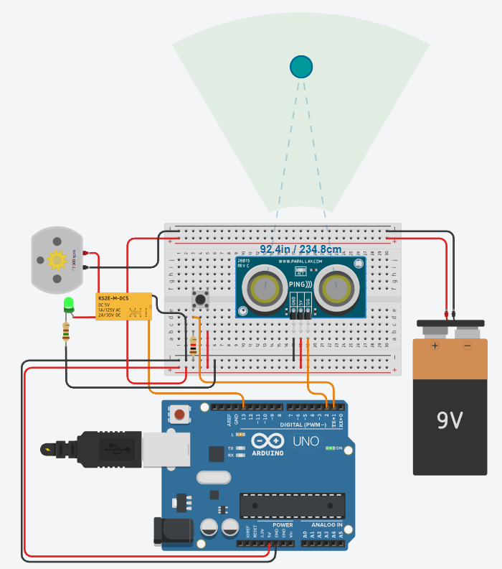 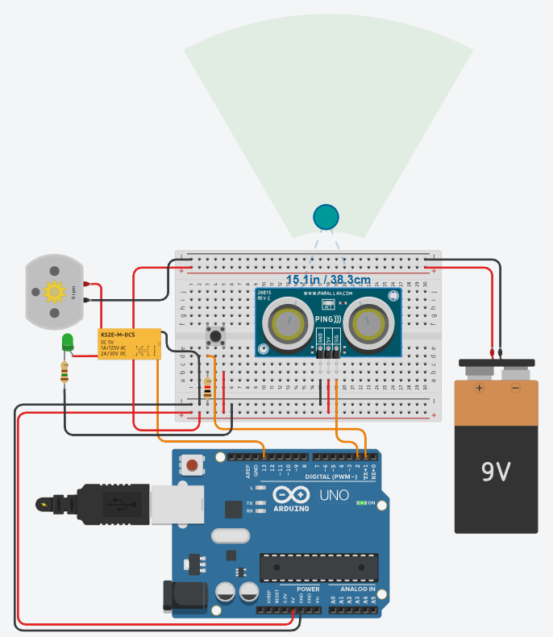
2 - O código abaixo é a base para o controle do motor e do sensor de proximidade, acrescente as funcionalidades do botão para ligar e desligar o motor e a segurança que desliga a esteira caso se aproxime a menos de 50cm.
#define ESTEIRA 13 #define BOTAO 1 #define SENSOR 2 bool status = false; void setup(){ pinMode(ESTEIRA, OUTPUT); pinMode(BOTAO, INPUT); Serial.begin(9600); } long microsecondsToCentimeters(long microseconds) { // A fórmula para converter a duração em distância é: // distância = (duração x velocidade do som) / 2 // onde a velocidade do som é de aproximadamente 340 metros por segundo // e a duração é em microsegundos return microseconds / 29 / 2; } long distancia(){ long duration, distance; pinMode(SENSOR, OUTPUT); // Configura o pino como saída digitalWrite(SENSOR, LOW); // Envio um pulso baixo para o sensor delayMicroseconds(2); // Aguarda 2 microsegundos digitalWrite(SENSOR, HIGH); // Envio um pulso alto para o sensor delayMicroseconds(5); // Aguarda 5 microsegundos digitalWrite(SENSOR, LOW); // Envio um pulso baixo novamente para o sensor pinMode(SENSOR, INPUT); // Configura o pino como entrada duration = pulseIn(SENSOR, HIGH); // Mede a duração do pulso de eco distance = microsecondsToCentimeters(duration); // Converte a duração para distância em centímetros return distance; } void loop(){}
3 - Gere dados aleatórios da utilização deste equipamento, um relatório diário em formato CSV ou JSON 4 - Crie um Dashboard Web utilizando os dados gerados.
Entregas:
- Repositório do GitHub com evidencias das simulações Capacidades (2 Identificar os tipos de hardwares e soluções disponíveis, 4 Demonstrar autonomia, 3 Demonstrar inteligência emocional) - Página Web implantada com GitHub pages Capacidades (1 Identificar as diferenças entre as aplicações do IoT e IIoT, 3 Configurar ambientes de desenvolvimento, 6 Conectar as aplicações gráficas, 1 Demonstrar autogestão) - Fotos do protótipo com o Kit de IoT Capacidades (4 Implementar protocolos de comunicação, 5 Integrar a automação em plataforma na nuvem, 2 Demonstrar pensamento analítico) - README.md Com descrição do protótipo, tecnologias, códigos e fotos e/ou prints das simulações e/ou protótipo

Instrumento de Registro
Fundamentos ou Capacidades |  |  | Critérios |  |  | Alunos

Técnicos | 1 Identificar as diferenças entre as aplicações do IoT e IIoT |  | Desenvolveu a simulação com thinkerCAD
 |  |  | A simulação foi eficaz quanto a segurança da esteira
 | 2 Identificar os tipos de hardwares e soluções disponíveis |  | Utilizou os compomentes indicados na simulação
 |  |  | Utilizou os componentes indicados ou semelhantes no protótipo
 | 3 Configurar ambientes de desenvolvimento |  | Utilizou a IDE do ARDUINO conforme estudado
 |  |  | Implementou o código em C no protótipo em ESP32
 | 4 Implementar protocolos de comunicação |  | Implementou o código para envio de dados
 |  |  | Desenvolveu dados de simulação conforme solicitado
 | 5 Integrar a automação em plataforma na nuvem |  | Implantou a pagina web no github pages
 |  |  | A página demonstra um dashboard interativo
 | 6 Conectar as aplicações gráficas |  | Desenvolveu um dashboard
 |  |  | O dashsboard apresenta dados de simulação de uso da esteira desenvolvida
Socio Emocionais | 1 Demonstrar autogestão |  | Solucionou o desafio proposto
 | 2 Demonstrar pensamento analítico |  | Rrealizou a integração do sistema desde o sensor até o dashboard
 | 3 Demonstrar inteligência emocional |  | Tirou duvidas com instrutores e colegas se necessário
 | 4 Demonstrar autonomia |  | Preservou os componentes do kit fazendo bom uso do material

TABELA DE NÍVEIS DE DESEMPENHO |  |  |  |  | EQUIVALÊNCIA DE NOTAS
12 | Acertou todos os critérios críticos e desejáveis. |  |  |  | 100
11 | Acertou todos os critérios críticos e pelo menos 9 dos 10 desejáveis |  |  |  | 95
10 | Acertou todos os critérios críticos e pelo menos 8 dos 10 desejáveis |  |  |  | 90
9 | Acertou todos os critérios críticos e pelo menos 7 dos 10 desejáveis |  |  |  | 85
8 | Acertou todos os critérios críticos e pelo menos 6 dos 10 desejáveis |  |  |  | 80
7 | Acertou todos os critérios críticos e pelo menos 5 dos 10 desejáveis |  |  |  | 75
6 | Acertou todos os critérios críticos e pelo menos 4 dos 10 desejáveis |  |  |  | 70
5 | Acertou todos os critérios críticos e pelo menos 3 dos 10 desejáveis |  |  |  | 65
4 | Acertou todos os critérios críticos e pelo menos 2 dos 10 desejáveis |  |  |  | 60
3 | Acertou todos os critérios críticos e pelo menos 1 dos 10 desejáveis |  |  |  | 55
2 | Acertou todos os critérios críticos |  |  |  | 50
1 | Não acertou todos os critérios críticos |  |  |  | 30

 |  |  | Legenda: | Atingiu | Não Atingiu
 |  |  | Críticos | 1 | 0 | F | Formativa
 |  |  | Desejáveis
ANEXOS

Introdução
Tópicos abordados
Iot e IIot
Eletricidade
Microcontroladores
Sensores
Atuadores
Iot e IIot
Iot (Internet of Things) é a interconexão de dispositivos físicos, veículos, edifícios e outros itens incorporados com eletrônica, software, sensores e conectividade de rede que permite que esses objetos coletem e troquem dados.
IIot (Industrial Internet of Things) é a aplicação da tecnologia IoT em ambientes industriais, permitindo a coleta e análise de dados em tempo real para otimizar processos, aumentar a eficiência e reduzir custos.
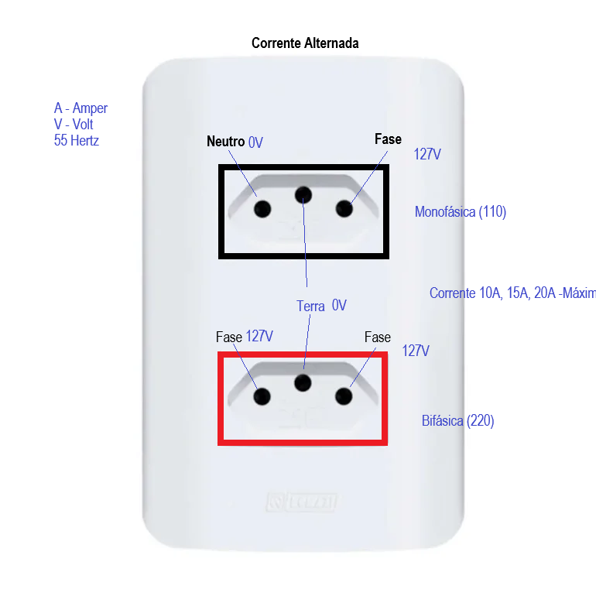
Eletricidade
Corrente elétrica: fluxo de elétrons em um circuito.
Tensão elétrica: diferença de potencial elétrico entre dois pontos.
Resistência elétrica: oposição ao fluxo de corrente em um circuito.
Corentes (Exemplos)
Alternada

Contínua

Gerada com dynamo

Lei de Ohm
V = I * R
V: tensão (Volts)
I: corrente (Amperes)
R: resistência (Ohms)
Eletromagnetismo
Campo elétrico: região ao redor de uma carga elétrica onde outra carga elétrica experimenta uma força.
Campo magnético: região ao redor de um ímã ou de um condutor elétrico onde outra carga elétrica em movimento experimenta uma força.
Força eletromagnética: força que atua sobre uma carga elétrica em um campo elétrico ou magnético.
Como gerar eletricidade
Geradores: dispositivos que convertem energia mecânica em energia elétrica.
Baterias: dispositivos que armazenam energia química e a convertem em energia elétrica.
Painéis solares: dispositivos que convertem energia solar em energia elétrica.
Microcontroladores
Dispositivos eletrônicos programáveis que controlam outros dispositivos ou sistemas.
Exemplos: Arduino, Raspberry Pi, ESP8266, ESP32.
Arduino
Plataforma de prototipagem eletrônica de código aberto.
Composto por uma placa de circuito impresso com um microcontrolador e pinos de entrada/saída.
Programado usando a linguagem de programação Arduino (baseada em C/C++).
Usado para criar projetos de automação, robótica, IoT, entre outros.
Raspberry Pi
Computador de placa única (single-board computer) de baixo custo.
Composto por um processador, memória, armazenamento e interfaces de entrada/saída.
Programado usando várias linguagens de programação, como Python, C/C++, Java, entre outras.
Usado para criar projetos de automação, robótica, IoT, entre outros.
ESP8266 e ESP32
Microcontroladores Wi-Fi de baixo custo.
Composto por um processador, memória, armazenamento e interfaces de entrada/saída.
Programado usando a linguagem de programação Arduino (baseada em C/C++) ou MicroPython
Usado para criar projetos de automação, robótica, IoT, entre outros.
Sensores
Dispositivos que detectam mudanças no ambiente e convertem essas mudanças em sinais elétricos
Exemplos: sensores de temperatura, umidade, luz, movimento, entre outros.
Atuadores
Dispositivos que recebem sinais elétricos e realizam uma ação física.
Exemplos: motores, relés, servomotores, entre outros.
Experiência com ThinkerCad
Criar um circuito simples usando led, resistor e bateria.
Componentes eletrônicos básicos
Fontes de energia: baterias, fontes de alimentação.
Condutores: fios, cabos.
Resistores: limitam a corrente em um circuito.
Capacitores: armazenam energia elétrica temporariamente.
Diodos: permitem a passagem de corrente em apenas uma direção.
Transistores: amplificam ou comutam sinais elétricos.
Montagem de circuitos
Led - é um diodo emissor de luz que emite luz quando uma corrente elétrica passa por ele.
Resistor - é um componente eletrônico que limita a corrente em um circuito.
Bateria - é uma fonte de energia que fornece corrente elétrica para o circuito.
Experiência 01
Vamos utilizar uma pilha simples de 1,5 Volts para acender um Led.

Resultado: O Led acende levemente, indicando que a corrente elétrica está fluindo através do circuito porém, a intensidade da luz é baixa devido à baixa tensão da pilha.
Experiência 02
Agora, vamos utilizar uma bateria de 3.0 Volts, aquelas utilizadas em chaves de automóveis, para acender o mesmo Led.
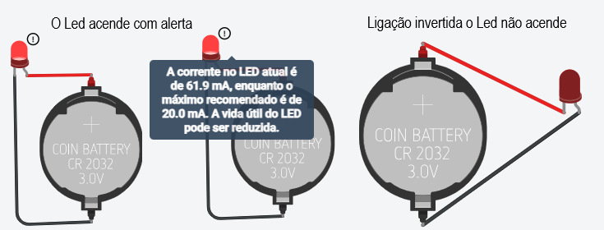
Resultado: O Led acende com uma intensidade maior do que na experiência anterior, indicando que a corrente elétrica está fluindo com mais força através do circuito devido à maior tensão da bateria.
Experiência 03
Agora, vamos utilizar uma bateria de 9.0 Volts para acender o mesmo Led.
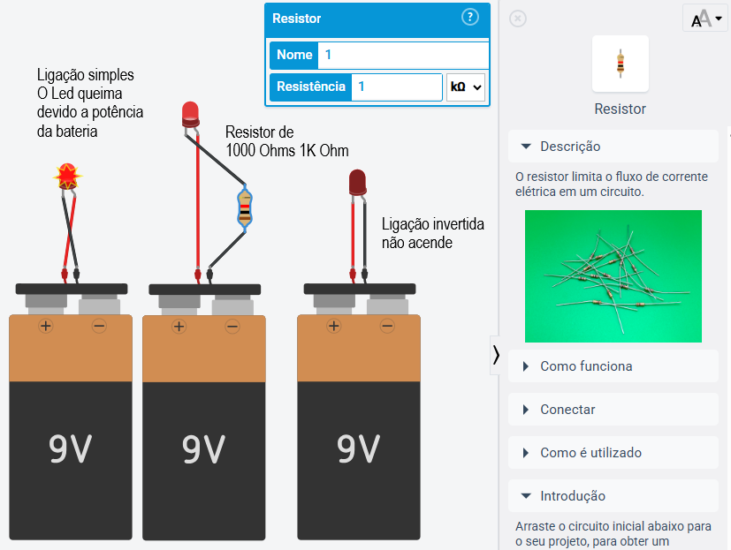
Resultado: O Led acende com uma intensidade muito maior do que nas experiências anteriores, indicando que a corrente elétrica está fluindo com muita força através do circuito devido à alta tensão da bateria. No entanto, é importante ressaltar que o uso de uma bateria de 9.0 Volts pode danificar o Led, pois ele pode não ser capaz de suportar a alta corrente elétrica, o que pode resultar em um curto-circuito ou até mesmo na queima do componente.
Colocando um resistor de 220 Ohms em série com o Led, podemos limitar a corrente elétrica e proteger o componente, permitindo que ele acenda com segurança mesmo com a bateria de 9.0 Volts.
Ainda assim o simulador informa um alerta de vida útil do Led, indicando que o componente pode ser danificado com o uso prolongado da bateria de alta tensão, mesmo com o resistor em série. Portanto, é importante sempre verificar as especificações do componente e utilizar a tensão adequada para evitar danos e garantir a segurança do circuito.
Conclusão: A tensão da fonte de energia tem um impacto direto na intensidade da luz emitida pelo Led, mas é importante utilizar a tensão adequada para evitar danos ao componente. O uso de resistores em série pode ajudar a limitar a corrente elétrica e proteger os componentes do circuito.
Método empírico
O método empírico é um processo de investigação baseado na observação e experimentação.
Ele envolve a coleta de dados por meio de experimentos, testes e observações, e a análise desses dados para chegar a conclusões ou desenvolver teorias.
Atividade
Aplique o método empírico para investigar a qual a resistência de um resistor vai emitir o máximo de luz em um circuito com um Led e uma bateria de 9.0 Volts, sem comprometer a vida útil do componente.
Atividade02
Agora ao invés de um led mova um motor simples, e descubra qual a resistência ideal para que o motor gire com a maior velocidade possível, sem comprometer a vida útil do componente.
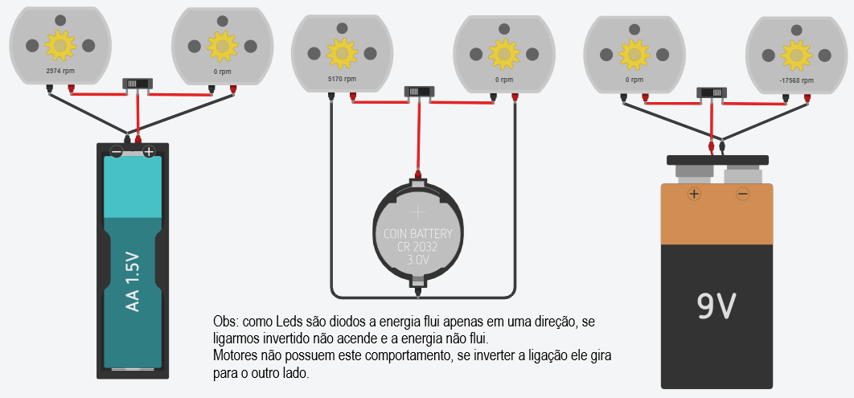
Resultado: Anote os resultados observados utilizando baterias diferentes, interruptor e dois motores por bateria.
Atividade03
Ligue vários leds em paralelo, utilizando uma bateria de 3.0 Volts. Ligue vários leds em série, utilizando uma bateria de 9.0 Volts e um interruptor.

Resultado: Anote os resultados observados utilizando baterias diferentes, interruptor e dois leds por bateria.
Desafio
Imagem | Descrição
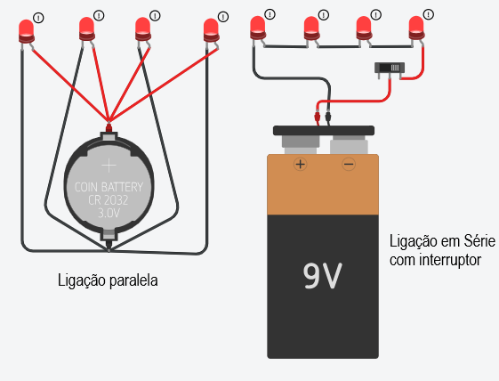 | Monte o circuito ao lado, utilizando uma bateria de 9.0 Volts, um interruptor, um motor, um resistor de 1kΩ para que o motor gire proximo a 1000 RPM e um Relé DPDT.
 | Desafio: O motor precisa girar para ambos os sentidos controlado pelo interruptor.
Entregas
Salve a imagem do seu projeto e envie para o professor respondendo as questões deste formulário.

Componentes
Simulação01 - Trabalhando com mais alguns componentes
Transistores
NPN
Sensores
Fotoresistor
Botão (Pushbutton)
Usando um transistor NPN (recomendado)
Os transistores amplificam a potência e podem atuar como interruptores eletricamente controlados. Os transistores de junção bipolar (BJTs, bipolar function transistors) possuem três camadas de silício, cuja disposição determina a direção do fluxo de corrente.
Como funciona
Os transistores amplificam a potência e podem atuar como interruptores eletricamente controlados. Os transistores de junção bipolar (BJTs, bipolar junction transistors) possuem três camadas de silício, cuja disposição determina a direção do fluxo de corrente.
Laboratório ThinkerCad
Vamos montar um circuito semelhante ao dos postes da CPFL que a noite acendem a luz ee de dia a apagam com:
1 bateria de 9 V
1 LED
1 resistor de 330 Ω (para o LED)
1 fotoresistor (LDR)
1 resistor de 10 kΩ
1 transistor NPN (por exemplo, 2N2222 ou BC547)
Ligações
+9V
│
├── Resistor 330 Ω ───► LED ─── Coletor (2N2222)
│ Emissor
│ │
│ GND
│
└── LDR ─────┐
├──── Base do transistor
Resistor 10k ─┘
│
GND
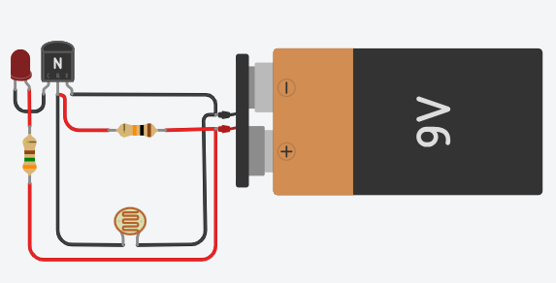
Como funciona
Com muita luz:
A resistência do LDR diminui.
A tensão na base do transistor fica baixa.
O transistor conduz pouco.
O LED fica apagado ou fraco.
No escuro:
A resistência do LDR aumenta.
A tensão na base aumenta.
O transistor conduz mais.
O LED acende mais forte.
Se o comportamento ficar invertido no Tinkercad, basta trocar a posição do LDR e do resistor de 10 kΩ no divisor de tensão.
Portas lógicas
Transistores, diodos e capacitores são amplamente utilizados para a execução de portas lógicas AND, OR, NOT e também como memória na eletrônica e base da computação.
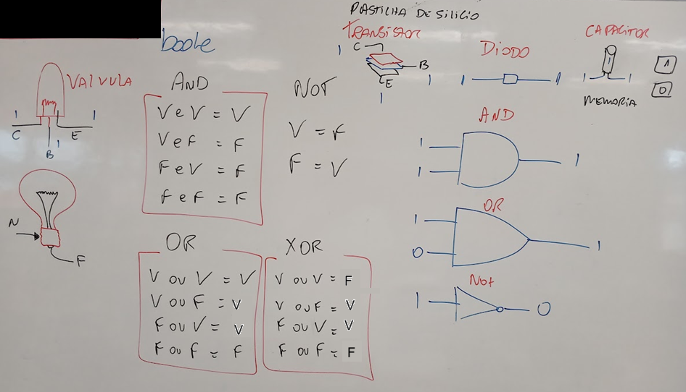
Simulação 02 - Cricuito simples com interruptor e dois leds
Componentes
1 Bateria de 9 V
1 Interruptor
2 LEDs (vermelho e verde)
2 resistores de 470 Ω (para os LEDs)

Simulação 03 - Circuito utilizando capacitor para causar um atraso na troca dos LEDs
Simule um sinalizador de saída de garagem que usa um transistor NPN como chave e um capacitor para criar um atraso na troca dos LEDs e utiliza apenas componentes básicos.
Componentes
1 transistores NPN (BC548, BC547 ou 2N2222)
2 LEDs (vermelho e verde)
2 resistores de 470 Ω (para os LEDs)
1 resistor de 10 kΩ (polarização da base)
1 capacitor eletrolítico de 470 µF a 1000 µF
Bateria de 9 V
Esquema de ligação
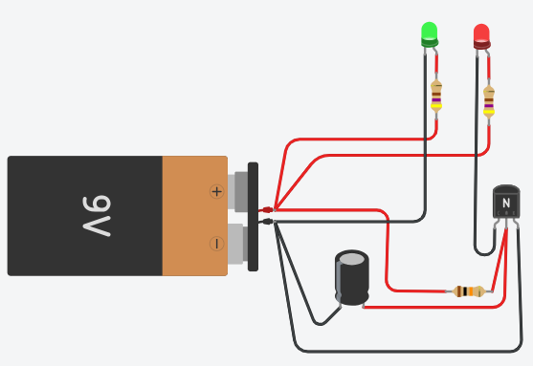
Funcionamento
Ao ligar a alimentação:
O capacitor inicialmente está descarregado.
A base do transistor demora alguns instantes para atingir a tensão de - condução.
O LED verde permanece aceso.
Após alguns segundos:
O capacitor carrega.
O transistor satura.
O LED vermelho acende também.
O tempo aproximado é dado por:
Tempo ≈ R × C
Por exemplo:
10 kΩ + 470 µF → cerca de 4 a 5 segundos
10 kΩ + 1000 µF → cerca de 10 segundos
Com arduino UNO piscando as luzes
Componentes
1 Arduino UNO
2 LEDs (vermelho e verde)
2 resistores de 470 Ω (para os LEDs)
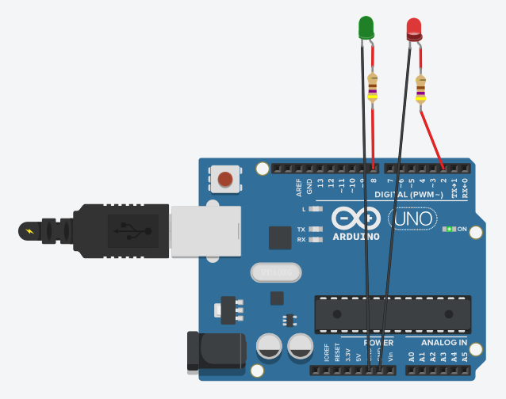
Código
int verde = 8;
int vermelho = 2;

void setup()
{
pinMode(verde, OUTPUT);
pinMode(vermelho, OUTPUT);
}

void loop()
{
digitalWrite(verde, 1);
digitalWrite(vermelho, 0);
delay(1000);
digitalWrite(verde, 0);
digitalWrite(vermelho, 1);
delay(1000);
}
O led verde está ligado na porta digital 8 e o led vermelho na porta digital 2 do Arduino. O código faz com que os dois leds acendam alternadamente, com um atraso de 1 segundo entre cada troca.
Atividade
Replique o circuito do sinalizador de garagem utilizando o Arduino UNO e os componentes listados acima. Teste o código fornecido e observe o funcionamento dos LEDs.
Desafio
Faça o mesmo circuito porém sem o uso do Arduino, utilizando apenas componentes eletrônicos básicos.

Desafios
Demonstrações
Obtendo o click de um botão de comando - Arduino UNO
 | Para esta demosntração, vamos montar um circuito com um Arduino UNO, uma placa de ensaios, 1 led e um botão, também precisaremos de dois resistores de 150 ohms para o led e de 4.7 khms para o botão.
 | O mesmo circuito pode ser montado sem a utilização do Arduino porém fica limitado apenas a pressionar o botão e segurar para acender o led
A programação a seguir acende o led ao clicar no botão, e se estiver aceso apaga o led ao clicar no botão, caso o botão seja mantido pressionado o led ficará piscando.
/* 1 BOTAO LIGA DESLIGA LED */
int led = 13; // Variável led assume o valor do pino 3
int botao = 3; // variável recebe o valor proveniente do sensor
int status = 0; //Variável do status do led desligado
void setup(){ // Configurações - Pinos de Entrada/Saída
pinMode(led, OUTPUT); // Configura led(pino 13) como saída
pinMode(botao, INPUT); // Configura botao(pino 3) como entrada
} // Fim da configuração
void loop(){ // Início do Programa
int click = digitalRead(botao);
if (click == 1){ // Se pino 3 for igual a 1:
if(!status){
digitalWrite(led,1); // Aciona pino 13, NL=1 ou 5V na saída 13
status = 1;
} else {
digitalWrite(led,0); // Desliga a saída digital 13
status = 0;
}
delay(500); // Tempo para remover flutuações ao clicar no botão
}
} // Fim do Programa
A vantagem da utilização de um microcontrolador como o Arduino é justamente a programação e a interconectividade com a internet através de uma shield wifi ou ethernet.
Acendendo um led com um sensor de luz - Arduino UNO
Esta demonstração replica o que acontece nos postes de nossas ruas todas as noites, acendem automaticamente ao anoitecer. Precisaremos de dois resistores, um de 10kohm para o sensor de luminosidade (Fotoresistor) e um de 150ohm para o led.
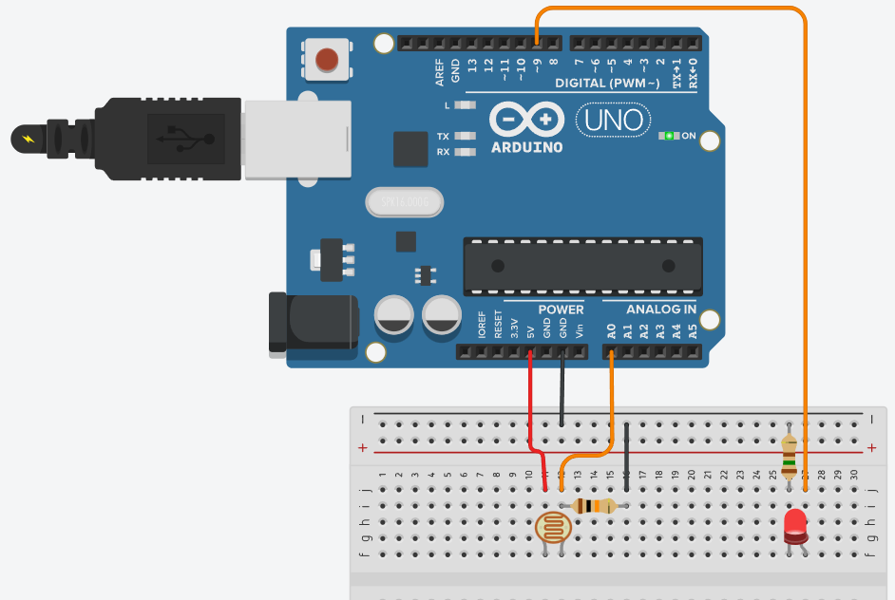
int sensorLuminosidade = 0;
int led = 9;

void setup(){
pinMode(led, OUTPUT);
}
void loop(){
int nivelDeLuz = analogRead(sensorLuminosidade);
nivelDeLuz = map(nivelDeLuz, 0, 900, 255, 0);
nivelDeLuz = constrain(nivelDeLuz, 0, 255);
analogWrite(led, nivelDeLuz);
}
O sensor de luminosidade, como a maioria dos sensores é analógico, significa que possui níveis de luminosidade, é um resistor que vai de 0 a 900 níveis diferentes, a porta número 9 configurada como saída também é analógica, fornecendo de 0 a 255 níveis de tenção, usamos a função map() para converter a escala de 0 a 900 para 0 a 255, desta forma quanto menos luz ambiente mais forte o led brilha.
Situação Problema 01 - Semáforo de duas vias
Contextualização
Sr. Adolfo é síndico de um condomínio muito grande, possui mais de 1500 casas com duas vagas na garagem cada uma. Nos horários de pico o cruzamento principal que leva a portaria fica congestionado, para resolver o problema precisa instalar um semáforo

Desafio
Construa dois semaforos controlados por um Arduíno UNO para o cruzamento da portaria, como protótipo, deixe a luz verde com 2,5 segundos, a amarela com 0,5 segundos e o vermelho com 3 segundos, garanta que não haja acidentes causados por má programação dos semáforos
Protótipo
6 leds (2 verdes, 2 amarelos e 2 vermelhos)
6 resistores de 150 ohms
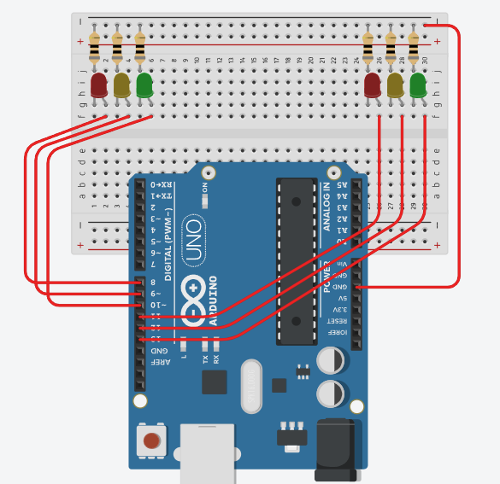
Pode replicar o mesmo esquema para o seu semáforo, lembrando que os dois semáforos devem ser controlados pelo mesmo Arduíno UNO.
Desenvolva a programação para o Arduíno UNO, garantindo que os dois semáforos funcionem de forma sincronizada, evitando que ambos fiquem verdes ao mesmo tempo.
Acrescente mais dois leds para simular a travessia de pedestres, garantindo que o semáforo de pedestres fique verde apenas quando o semáforo de veículos estiver vermelho.
Situação Problema 02 - Acendendo as luzes da pista de pouso
Contextualização
O mesmo condomínio também possui uma pista de pouso para pequenos aviões. Ao cair da noite luzes precisam ser acendidas para garantir a segurança dos voos.

Desafio
-
Construa um circuito semelhante ao anterior com um Fotoresistor e 10 leds, ao simular o aumento da luminozidade os leds vão se apagando

Um sensor Fotoresistor, 1 resistor de 10kohm, 10 Leds e 10 resistores 470ohm

Integracao
Práticas com Arduino
Demonstração: Potenciômetro
Potenciômetro é um tipo de resistor porém com um botão que aumenta e diminui a resistência, excelente para controlar o nível de sensibilidade de outros sensores, ou atuadores.
A demonstração a seguir contêm um Arduino UNO, um potenciômetro de150Kohms um led vermelho e um resistor de 150 ohms.
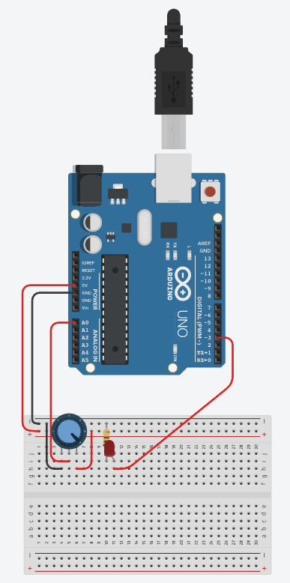
O código a seguir dmonstra o controle da potência de um led controlada por um potenciometro, através da eletrônica digital com um processador Arduino.
int led = 3; // Variável led assume o valor do pino 3
int potenc = 0; // variável recebe o valor proveniente do sensor
void setup(){ // Configurações - Pinos de Entrada/Saída
pinMode(led, OUTPUT); // Configura led(pino 3) como saída
} // Fim da configuração
void loop(){ // Início do Programa
potenc = analogRead(0); // Variável potenci recebe o valor da entrada A0
if (potenc >512){ // Se pino 2 for igual a 1:
digitalWrite(led,1); // Aciona pino 13, NL=1 ou 5V na saída 3
} else { // Senão:
digitalWrite(led,0); // Desliga a saída digital 3
} // Fim do Senão
} // Fim do Programa
Experimento 01
Controlando um servo motor (Micro Servo) ao girar um potenciômetro de 1Kohm, para isso será necessário utilizar um capacitor de 100 mF para completar o circuito com o Micro servo.

Desafio: Codifique um programa para controlar o giro do Micro servo ao girar o potenciômetro.
Experimento 02
Visor de sete seguimentos
A seguir temos um Arduino UNO conectado a um display de 7 seguimentos para isso será necessário 8 resistores de 470ohms, um resistor de 4.7 Kohms ligado ao Botão de comando.

O código a seguir é um contador de 0 a 9 quando o botão é pressionado
int a = 4, b = 5, c = 6, d = 7, e = 8, f = 9, g = 10;
int botao = 2;
int num = 0;
int entrada[7] = {a,b,c,d,e,f,g};
int display[10][7] = {{a,b,c,d,e,f},{b,c},{a,b,d,e,g},{a,b,c,d,g},{b,c,f,g},{a,c,d,f,g},{a,c,d,e,f,g},{a,b,c},{a,b,c,d,e,f,g},{a,b,c,f,g}};
void setup() {
for(int i=0;i<7;i++) pinMode(entrada[i],OUTPUT);
pinMode(botao,INPUT);
}
void loop() {
int click = digitalRead(botao);
delay(100); //Evitar flutuaçao no clique
if(click) num++;
if(num < 10) numero(num); else num = 0;
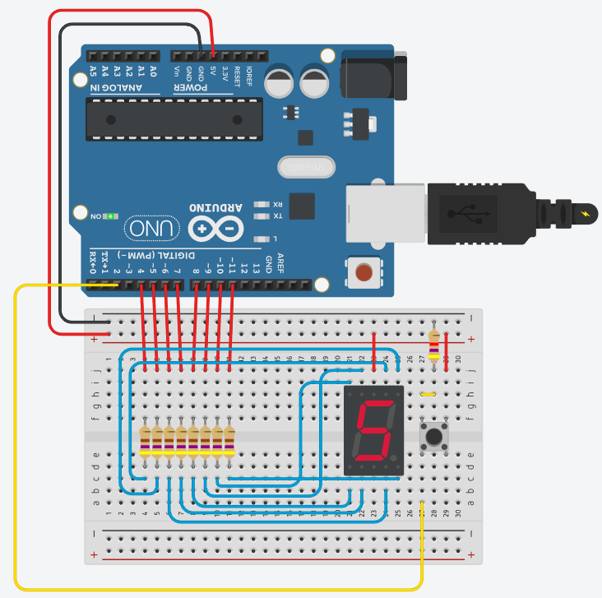
}
void numero(int coluna) {
for(int i=0;i<7;i++) digitalWrite(entrada[i],1);
for(int linha=0;linha<7;linha++){
digitalWrite(display[coluna][linha],0);
}
}
Desafio:
1 Troque o botão por um potenciômetro que quando girado aumente de 0 a 9 e mostre no display.
2 Acrescente mais um display e amplie o escopo para de 00 a 99
Situação desafiadora:
Contextualização
Você faz parde de uma equipe de automação industrial onde aplica seus Iot com o objetivo de aumentar a segurança e eficiência de seus clientes, a indústria que vocês estão atendendo precisa de um portão eletrônico que será conectado a internet gerando um relatório de quantas vezes foi acionado durante o dia, mês, ano, ...
Desafios
1 - O experimento a seguir tem o objetivo de controlar este portão, você precisa replicá-lo otilizando os componentes a seguir: Placa de ensaio pequena, Arduino UNO R3, Bateria de 9V, Motor CC, 2 Relês DPDT, 3 Botões e 3 Resistores 1kohm.

1 - Monte no simulador o protótipo semelhante ao da imagem utilizando 1 Arduino uno, desenvolva o código de que controla o acionamento do portão
2 - Acrescente nesta simulação dois leds um vermelho e um verde que deverão ficar piscando alternadamente para sinalizar a saida de garagem da empresa:
Entregas
Deixe salvo na sua conta do ThinkerCad para apresentar através de Screenshots ao final desta etapa de simulações através de formulários
Análise de dados - WEB UI (User interfaca)
Conhecimentos
6 Interfaces com elementos visuais
interativos
6.1 Linguagens
6.1.1 HTML
6.1.2 CSS
6.1.3 JavaScript
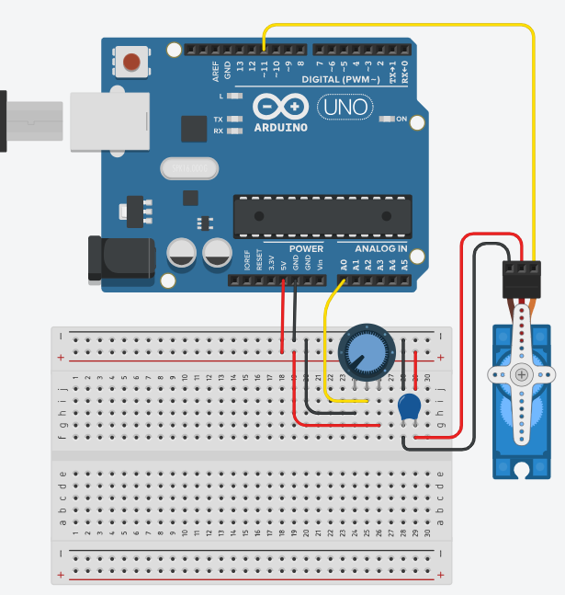
6.2 Aplicações
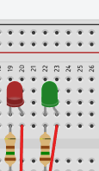
6.2.1 Visualização de Dados
6.2.2 Interatividade
Situação desafiadora:
Contextualização
Após concluir o protótipo do portão com Arduino, apenas controlamos o portão, porém se trocarmos pou um microcontrolador que possua conectividade com rede/internet via Wifi como ESP32, os dados de abertura e fechamento do portão podem ser enviados para um banco de dados e podem ser facilmente analizados gerando informações importantes para a Gestão
Desafio
Esta pasta de aula possui um arquivo chamado dados.csv, nele está uma tabela com dados que representam o histórico de quantas vezes o portão foi aberto durante o mês de maio de 2026, Crie uma UI Web com um Dashboard de pelo menos dois Gráficos:
- Um que mostre a atividade do portão diáriamente
- e um que mostre semanalmente.
Utilize HTML, CSS e JavaScript ou um framework a sua escolha como React Vite por exemplo
Os gráficos devem ficar semelhantes aos do wireframe, porém os valores são um pouco diferentes, pois a imagem é apens um esboço
Wireframe
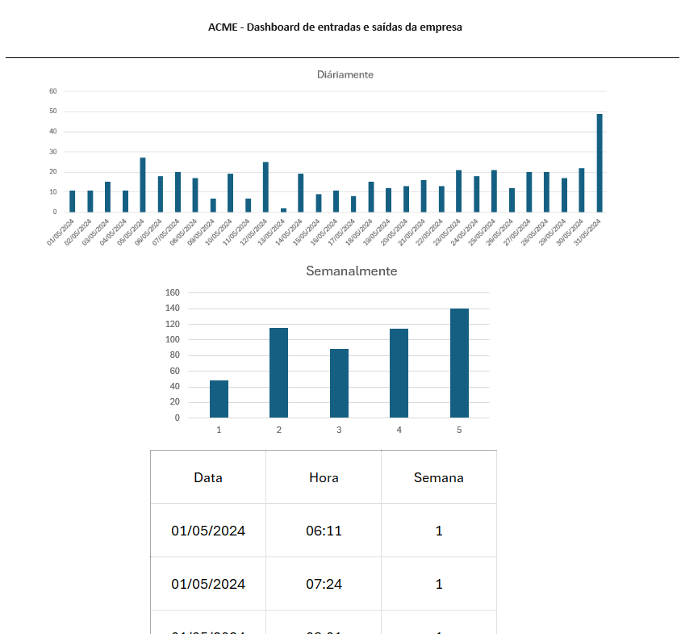
Entrega
Repositório do github na sua conta com git Pages Habilitado
Não é necessário Back-end, e os dados podem ser convertidos para JSON se necessário
Entregas
Tire print de todos os seus experimentos dede a aula02 até a aula04.
Poste com led e fotoresistor que acende a noite e apage de dia, com e sem ARDUINO
Semáforo de duas vias e pedestre com Arduino
Pista de pouso com leds e Arduino
Virando um servo motor com potenciômetro, capacitor e Arduino
Experimento com display de 7 segmentos e Arduino e Desafio de display duplo
Desafio do simulador de portão eletrônico com Arduino
Dashboard Web com gráficos de abertura do portão, publicado com github pages e preenchido o caminho em About (Sobre) do repositório
Instruções para entrega
1 No mesmo repositório do Dashboard Web, crie uma pasta chamada prints e coloque todas as imagens dos experimentos.
2 No arquivo README.md do repositório, descreva cada experimento e coloque a imagem correspondente.
Envie o link do repositório no formulário de entrega.
Exemplo de entrega

